Feuil1
 | localisation | lien internet | plus | moins | Nbr/Per | Coût location | Frai en sus | condition | Total/Pers | AVION buget / Pers = pas moins de 200 ( avec des horaires 'classiques" et départ CDG ) possibilité départ beauvais et horaire farfelu pour baisser prix 132 Euros | VOITURE budget/ voiture = 177 si 4 pers = 44 pers - le plus rentable mais aussi le plus pénible | TRAIN = entre 150 et 250 / pers à confirmer car pas enocre de dates disponible
Mon beau Château | 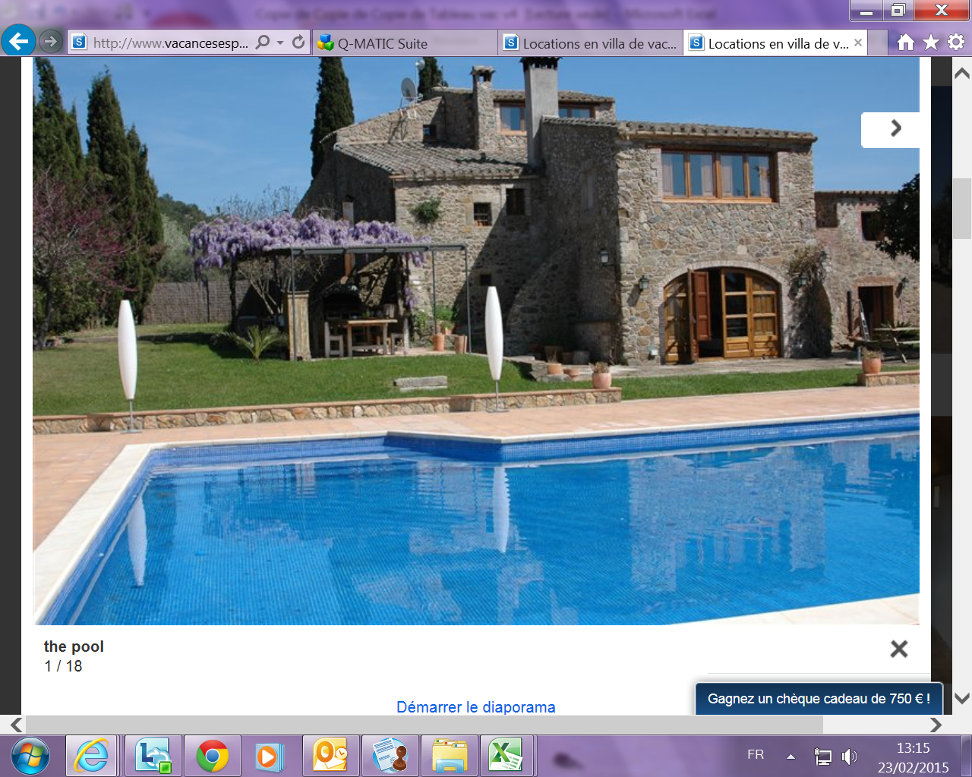 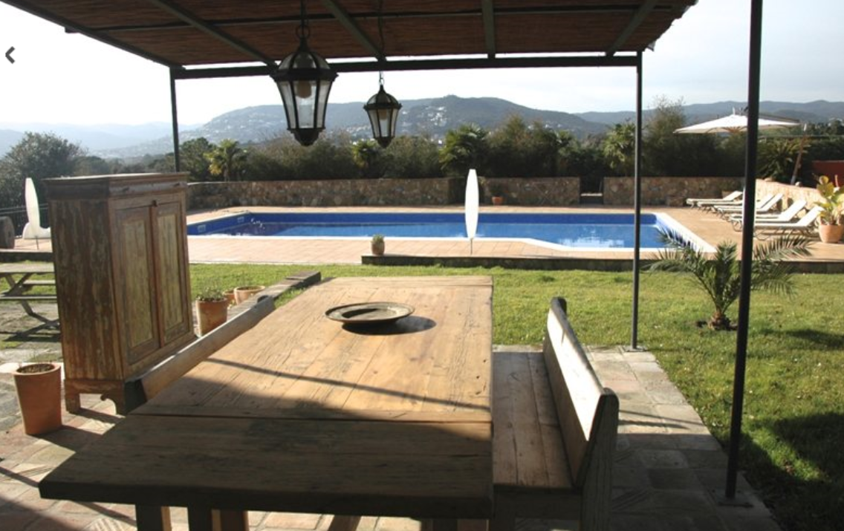 Nord Espagne -Calonge - proche frontière | http://www.vacancesespagne.fr/17040 | SUPER LIEU Plage: 3 kilomètres Magasins: 3 kilomètres tout est inclus - les condition de payment | location très chère- voiture recommandé-CAUTION ELEVEE | 14 | 3950 | Caution remboursable : 750 € Nettoyage final inclus dans le prix Le linge de maison est inclus dans le prix L'électricité est incluse dans le prix L'eau est incluse dans le prix Le Wi-Fi est inclus dans le prix Modes de paiement acceptés : carte de crédit ou de débit, paypal, virement bancaire | Frais de réservation : 30 % Paiement 3 semaines avant l’arrivée | 282.14285714 | Aéroport Girona: 35 KM - Arrivée tard mais une voiture peut aller chercher les personnes car aéroport pas trop loin |  | http://www.rome2rio.com/fr/s/Paris/Calonge
Casa Cheap and Kitsch | Nord Espagne-proche Barcelone Castelldefels | http://www.vacancesespagne.fr/11617 | BON RAPPORT QULITE PRIX / Aéroport: 7 Km- BARCELONE-JACUZZI- JARDINS- TERRAIN IMMENSE CAMPING Plage: 2 kilomètres - Vue sur la mer Vue sur la montagne | DECO HORRIBLE-CAUTION ELEVEE | 14 | 2600 | Caution remboursable : 1000 Nettoyage final 100 | Frais de réservation : 30 % Payer le reste à l'arrivée | 185.71428571
Bling Bling Villa | Espagne- Cota blancc- Moraira | http://www.vacancesespagne.fr/6583 | VILLA OUF - 2 JACCUZZI- BAR PISCINE-BARBECUITE Plage: 3 kilomètres kilomètres Magasins: 3 kilomètres | LOIN EN EN VOIUTRE accessible en avion 85 KM + on devrait louer voiture DONC FRAI A PREVOIR | 14 | 3000 | Caution remboursable : 400 € Nettoyage final 150 € | Frais de réservation : 20 % Paiement 6 semaines avant l’arrivé | 214.28571429

